Tabelle1
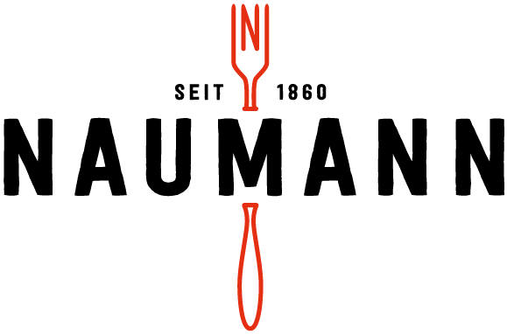
essensplan Mensa Königsbrunn
15.07.2019 bis 18.07.2019

TO GO
TO GO
Montag | Dienstag | Mittwoch | Donnerstag
Fleischküchle mit Spätzle & Soße (G(WZ),Ei,30) | Gulasch mit Nudeln (G(WZ),Ei,30) | Gemüse- Schupfnudeln (G(WZ),Ei) | Nudelauflauf Tomate-Mozzarella (G(WZ),Ei,M)
3.90 € | 3.90 € | 3.50 € | 3.50 €

TO GO
TO GO
TO GO
Apfelstrudel mit Vanillesoße (G(WZ),Ei,M) | 2 Frühlingsrollen mit Asia-Dip (G(WZ),So) | Bandnudeln mit Lachs-Sahne- Soße (G(WZ),Ei,M,F) | Hähnchenschenkel mit Kroketten & Gemüse
3.50 € | 3.50 € | 3.90 € | 3.90 €

Speisen mit diesem Symbol gibt es auch zum Mitnehmen
Zu jedem Essen gibt´s einen Salat aus der Salattheke

Zusatzstoffe/Allergene G Glutenhaltiges Getreide (WZ Weizen - RO Roggen) Ei Eier F Fisch Er Erdnuss M Milch So Soja Sch Schalenfrüchte Sel Sellerie Sen Senf Ses Sesamsamen Su Schwefeldioxid und Sulfit 1 mit Farbstoffen 2 Konservierungsstoffe 3 Antioxydationsmittel 4 Geschmacksverstärker 5 geschwefelt 6 geschwärzt 7 gewachst 8 mit Phosphat 9 mit Süßungsmittel 11 koffeinhaltig 12 mit Rauch 30 mit Schweinefleisch Wir verwenden keine Geschmacksverstärker

TO GO

